Задание
4 Решить задачу проектирования площади участка минимального периметра согласно варианту:

Участок имеет площадь S = аb = 880 м2 . При какой длине (а) и ширине (b) периметр будет минимальным.

Периметр участка определяется по формуле

Р=2а+2b

Тогда задача минимизации периметра участка формулируется следующим образом

Р=2а+2b®min

при ограничении

S = аb = 880 м2.

Таблица исходных данных

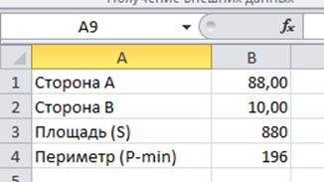

Для решения этой задачи используем табличный процессор Excel и программу «Поиск решения».

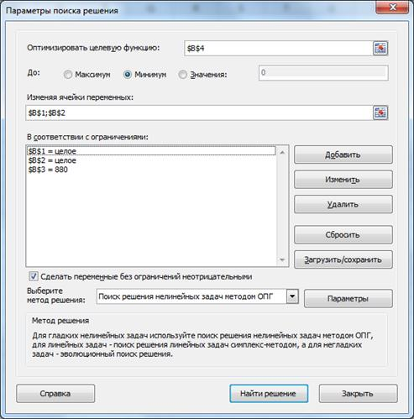

В результате расчетов получено следующее решение:

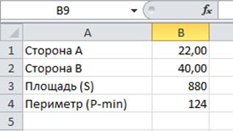

Решение:

Сторона А
Сторона B
Площадь S
Периметр P (min)

Выводы

